상품제안서
ALIO 프린팅 카드형 USB | 상품코드: F10931

 |  |  |  |  |  |  | 02-412-0044 | www.easy1.co.kr
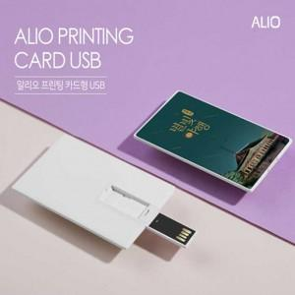

【상세/제작정보】 | ※ 제품특성상 단가 변동이 매우 유동적인 상품으로 주문전 꼭 확인 요청드립니다.

【인쇄/포장옵션】 | 풀칼라, 개별인쇄 / 포장지포장

【공급단가】 | 수량 | 100~ | 300~ | 500~ | 1,000~ | 3,000~
*VAT별도 | 8G | 4,290원 | 4,130원 | 3,970원 | 3,810원 | 3,720원
 | 16G | 5,030원 | 4,840원 | 4,650원 | 4,470원 | 4,360원
 | 32G | 5,640원 | 5,430원 | 5,220원 | 5,010원 | 4,890원
 | 64G | 6,870원 | 6,610원 | 6,360원 | 6,100원 | 5,950원

【상품 URL】 | https://dev.easy1.co.kr:443/src/goods_detail.php?gdno=10931

